Lauros_datos
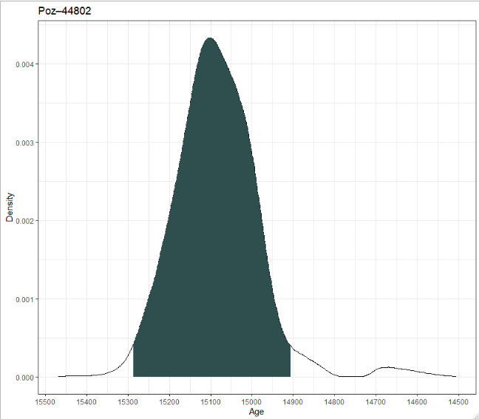
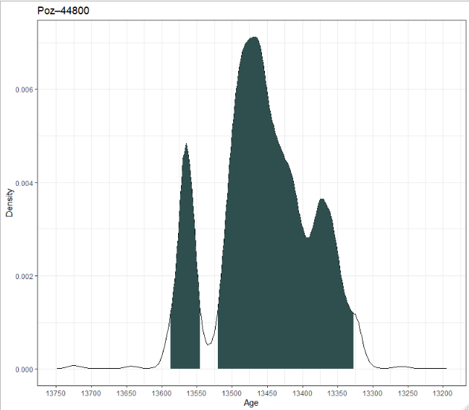
 | ID | pasikliautis | min_amzius | max_amzius | tikimybe | pasvertas_vidurkis | gylis_cm | C14_amzius | paklaida_C14
1 | Poz–44800 | 95.4 | 13324 | 13521 | 82.112041621 | 13451 | 1125 | 1160 | 60
2 |  |  | 13545 | 13587 | 13.378929997
3 |  | 68.3 | 13367 | 13377 | 3.9736200222
4 |  |  | 13407 | 13507 | 56.724086044
5 |  |  | 13556 | 13573 | 7.8240685008
6 | Poz–44802 | 95.4 | 14899 | 15293 | 95.321309556 | 15065 | 1190 | 12660 | 60
7 |  | 68.3 | 14994 | 15177 | 68.368112188

 | Vidutinis | Minimalus l. | Maksimalus l.
1 cm sedimentacijos laikas | 24.830769231 | 20.4 | 30.292307692

10_datu
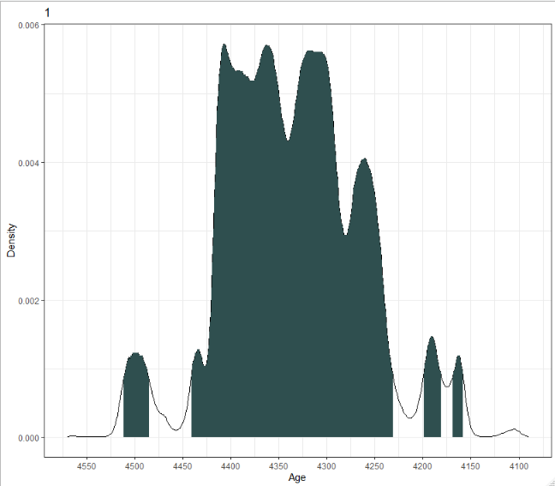
 | ID | pasikliautis | min_amzius | max_amzius | tikimybe | pasvertas_vidurkis | C14_amzius | paklaida_C14
1 | 1 | 95.4 | 4158 | 4170 | 1.3430659089 | 4333 | 3910 | 45
2 |  |  | 4180 | 4200 | 2.5035975442
3 |  |  | 4231 | 4442 | 88.492858182
4 |  |  | 4485 | 4512 | 3.093828607
5 |  | 68.3 | 4259 | 4264 | 2.4301493708
6 |  |  | 4266 | 4266 | 0.39729154985
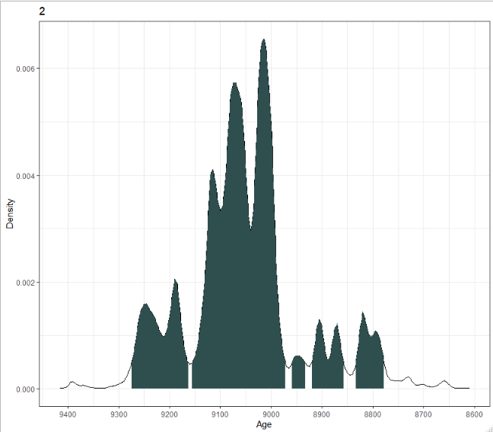
7 |  |  | 4291 | 4415 | 65.734211113
8 | 2 | 95.4 | 8778 | 8833 | 5.6279629782 | 9046 | 8110 | 60
9 |  |  | 8858 | 8921 | 5.6501150731
10 |  |  | 8932 | 8959 | 1.6018976789
11 |  |  | 8972 | 9159 | 68.167168772
12 |  |  | 9161 | 9275 | 14.354782692
13 |  | 68.3 | 8987 | 9134 | 64.723001994
14 |  |  | 9182 | 9196 | 2.840830909
15 |  |  | 9245 | 9248 | 0.63687159678
16 | 3 | 95.4 | 13001 | 13027 | 0.7073273635 | 13283 | 11400 | 150
17 |  |  | 13055 | 13528 | 92.116330345
18 |  |  | 13539 | 13593 | 2.589060308
19 |  | 68.3 | 13163 | 13426 | 68.237951775
20 | 4 | 95.4 | 13182 | 13213 | 2.0640301584 | 13459 | 11600 | 140
21 |  |  | 13229 | 13759 | 93.312937183
22 |  | 68.3 | 13316 | 13528 | 54.902067524
23 |  |  | 13538 | 13594 | 13.364421551
24 | 5 | 95.4 | 13450 | 13800 | 95.448245186 | 13633 | 11770 | 90
25 |  | 68.3 | 13513 | 13550 | 13.807464186
26 |  |  | 13580 | 13619 | 14.32061044
27 |  |  | 13622 | 13667 | 15.660148201
28 |  |  | 13678 | 13750 | 24.73989247
29 | 6 | 95.4 | 11336 | 11378 | 0.80404586668 | 12204 | 10500 | 290
30 |  |  | 11391 | 12930 | 93.954868793
31 |  |  | 12943 | 12964 | 0.37821525744
32 |  | 68.3 | 11938 | 12734 | 67.936441111
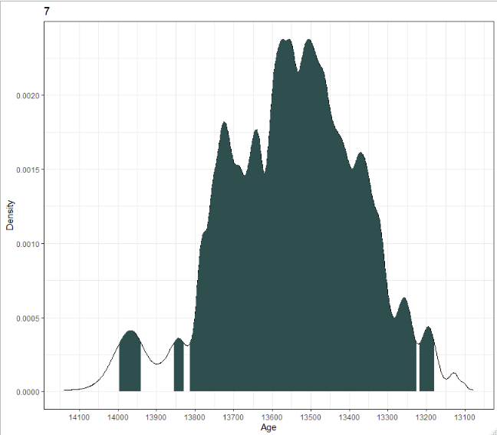
33 | 7 | 95.4 | 13179 | 13817 | 92.10974684 | 13527 | 11675 | 170
34 |  |  | 13826 | 13858 | 1.1281008414
35 |  |  | 13939 | 13998 | 2.2687015964
36 |  | 68.3 | 13355 | 13389 | 5.5129319696
37 |  |  | 13397 | 13616 | 45.892175806
38 |  |  | 13626 | 13663 | 6.3424365305
39 |  |  | 13684 | 13747 | 10.594245184
40 | 8 | 95.4 | 16105 | 16951 | 95.466556728 | 16483 | 13640 | 130
41 |  | 68.3 | 16274 | 16696 | 68.293299453
42 | 9 | 95.4 | 14231 | 15440 | 95.416075372 | 14858 | 12610 | 150
43 |  | 68.3 | 14533 | 14708 | 15.743827979
44 |  |  | 14810 | 15254 | 52.498259552
45 | 10 | 95.4 | 15425 | 16334 | 95.396744713 | 15869 | 13230 | 150
46 |  | 68.3 | 15672 | 16111 | 68.203384344

1_data

 | ID | pasikliautis | min_amzius | max_amzius | tikimybe | pasvertas_vidurkis | C14_amzius | paklaida_C14
1 | 11675 +-170 C14 | 95.4 | 13179 | 13815 | 92.046602691 | 13527 | 11675 | 170
2 |  |  | 13827 | 13857 | 1.0647247422
3 |  |  | 13939 | 13997 | 2.2370833896
4 |  | 68.3 | 13355 | 13388 | 5.3616245613
5 |  |  | 13397 | 13616 | 45.892175806
6 |  |  | 13626 | 13663 | 6.3424365305
7 |  |  | 13684 | 13747 | 10.594245184

